添付書類１
（様式８）添付書類－１

 | 訓練実施施設名
 | 所在地

 | 施設案内略図

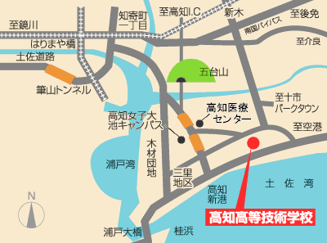

高知県立大

バス停

 |  |  | ・バス |  |  | 停 |  | 徒歩 | 分 | 距離 |  | メートル
 |  |  | ・電車 |  |  |  |  | 徒歩 | 分 | 距離 |  | メートル
 |  |  | ・鉄道 |  |  | 駅 |  | 徒歩 | 分 | 距離 |  | メートル

 |  | ※距離については、根拠のある数値とすること。
 |  | ※該当の停留所や駅に印をつけること。

 |  |  | 無料駐車場（受講者用）
 |  |  |  |  | あり（ |  | 台）

 |  |  |  | 場所（住所）： |  |  |  |  |  |  | （徒歩 |  | 分）

 |  | 駐車場の画像データ

添付書類２
（様式８）添付書類－２

 | 訓練実施施設名

 | 建物概要（全体の概要を１ページに収めてください）

面
談
室

 |  | 使用する教室：

 |  | 面談室：
 |  | ※使用可能な面談室を全て記載。

 |  | トイレの設置状況：

 |  | 喫煙場所：

 |  | 自習用教室： |  | 教室と同じ（訓練時間外で１時間以上の利用が可能な状態であること）

 |  |  |  | 教室以外にあり。（当該訓練の受講生用であること）
 |  |  | ↑
 |  |  | 自習用教室の開放可能な場合に、該当欄に「○」印とすること。

添付書類３
（様式８）添付書類－３

 | 教室名

写真

 |  |  | （小数点第２位を四捨五入）
 |  | ○メートル
 |  |  |  | ㎡

配置図
教室面積の計算式
○m×○m＝○㎡

 |  |  |  |  | ○メートル

 | ※教室の広さは、壁の内側のスペースで計算し、柱や訓練生の使用できない
 | スペースがあれば除外すること。（訓練生の占有できるスペースとする）

